60 小学校児童数（教員１人当たり）
60 小学校児童数（教員１人当たり）

 | 時点 2025(R7)年5月1日（毎年）
 | 単位 人 |  |  |  |  |  |  |  | 偏差値 |  | 69.2
順位 |  | 都道府県名 |  | 数 値 |  |  | 順位 | 都道府県名 |  | 数 値

 |  | 0 | 全 国 |  | 13.7 | 0.0 | 24 | 0 | 福 島 |  | 12.6
1 |  | 0 | 東 京 |  | 16.5 | 0.0 | 24 | 0 | 奈 良 |  | 12.6
2 |  | 0 | 埼 玉 |  | 15.7 | 0.0 | 24 | 0 | 宮 崎 |  | 12.6
3 |  | 0 | 神奈川 |  | 15.6 | 0.0 | 27 | 0 | 大 分 |  | 12.4
4 |  | ◎ | 千 葉 |  | 15.5 | 0.0 | 28 | 0 | 富 山 |  | 12.3
5 |  | 0 | 静 岡 |  | 14.8 | 0.0 | 29 | 0 | 三 重 |  | 12.2
6 |  | 0 | 愛 知 |  | 14.7 | 0.0 | 30 | 0 | 秋 田 |  | 12.1
7 |  | 0 | 福 岡 |  | 14.4 | 0.0 | 30 | 0 | 岡 山 |  | 12.1
7 |  | 0 | 沖 縄 |  | 14.4 | 0.0 | 30 | 0 | 山 口 |  | 12.1
9 |  | 0 | 兵 庫 |  | 13.9 | 0.0 | 33 | 0 | 長 崎 |  | 12.0
10 |  | 0 | 大 阪 |  | 13.4 | 0.0 | 34 | 0 | 山 形 |  | 11.8
11 |  | 0 | 石 川 |  | 13.3 | 0.0 | 35 | 0 | 青 森 |  | 11.7
11 |  | 0 | 京 都 |  | 13.3 | 0.0 | 35 | 0 | 岩 手 |  | 11.7
11 |  | 0 | 広 島 |  | 13.3 | 0.0 | 35 | 0 | 新 潟 |  | 11.7
11 |  | 0 | 熊 本 |  | 13.3 | 0.0 | 35 | 0 | 佐 賀 |  | 11.7
15 |  | 0 | 宮 城 |  | 13.2 | 0.0 | 39 | 0 | 福 井 |  | 11.6
15 |  | 0 | 長 野 |  | 13.2 | 0.0 | 40 | 0 | 鳥 取 |  | 11.4
15 |  | 0 | 滋 賀 |  | 13.2 | 0.0 | 41 | 0 | 北海道 |  | 11.3
18 |  | 0 | 栃 木 |  | 13.0 | 0.0 | 42 | 0 | 鹿児島 |  | 11.0
18 |  | 0 | 群 馬 |  | 13.0 | 0.0 | 43 | 0 | 山 梨 |  | 10.9
18 |  | 0 | 岐 阜 |  | 13.0 | 0.0 | 44 | 0 | 徳 島 |  | 10.8
18 |  | 0 | 香 川 |  | 13.0 | 0.0 | 45 | 0 | 高 知 |  | 10.6
小学校児童数 （教員1人当たり）
北海道 | 11.30
青 森 | 11.70
岩 手 | 11.70
宮 城 | 13.20
秋 田 | 12.10
山 形 | 11.80
福 島 | 12.60
茨 城 | 12.90
栃 木 | 13.00
群 馬 | 13.00
埼 玉 | 15.70
千 葉 | 15.50
東 京 | 16.50
神奈川 | 15.60
新 潟 | 11.70
富 山 | 12.30
石 川 | 13.30
福 井 | 11.60
山 梨 | 10.90
長 野 | 13.20
岐 阜 | 13.00
静 岡 | 14.80
愛 知 | 14.70
三 重 | 12.20
滋 賀 | 13.20
京 都 | 13.30
大 阪 | 13.40
兵 庫 | 13.90
奈 良 | 12.60
和歌山 | 10.10
鳥 取 | 11.40
島 根 | 10.50
岡 山 | 12.10
広 島 | 13.30
山 口 | 12.10
徳 島 | 10.80
香 川 | 13.00
愛 媛 | 13.00
高 知 | 10.60
福 岡 | 14.40
佐 賀 | 11.70
長 崎 | 12.00
熊 本 | 13.30
大 分 | 12.40
宮 崎 | 12.60
鹿児島 | 11.00
沖 縄 | 14.40
18 |  | 0 | 愛 媛 |  | 13.0 | 0.0 | 46 | 0 | 島 根 |  | 10.5
23 |  | 0 | 茨 城 |  | 12.9 | 0.0 | 47 | 0 | 和歌山 |  | 10.1

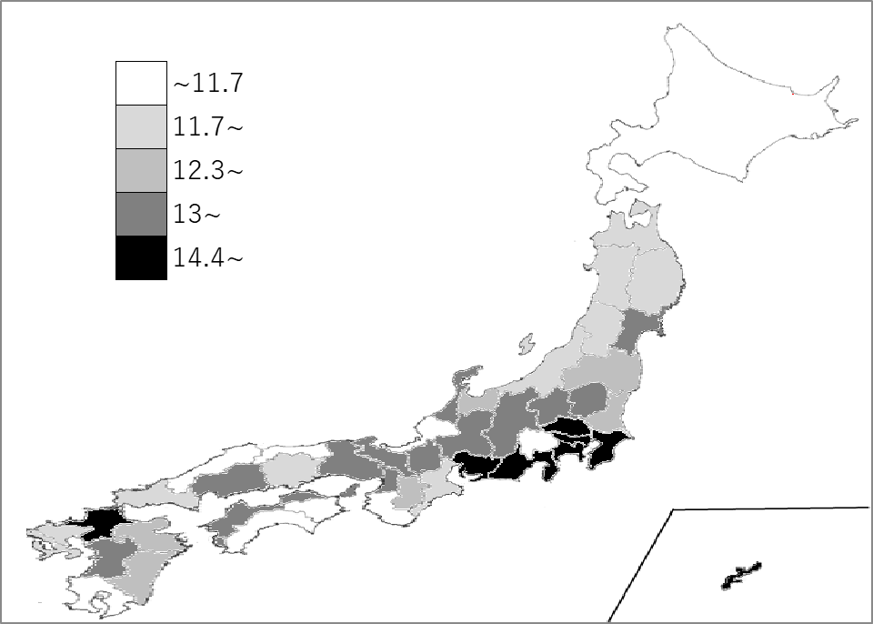
千葉県の推移
令和3年 | 16.6 | 4
令和4年 | 16.3 | 4
令和5年 | 16.1 | 4
令和6年 | 15.8 | 4
令和7年 | 15.5 | 4

《備 考》 ・資料出所 文部科学省「令和7年度学校基本調査」 ・参 考 千葉県の小学校児童数は、291,112人で6位。全国は、5,812,375人。

